表紙
オーナー様管理台帳（ＣＲＭ）
詳細設計書

サブシステム名： |  | 物件情報

機 能 名： |  | 入居者募集状況

 | 最終更新日 |  | ： | 2016/3/25

 | 最 終 版 数 |  | ： | 1.2

画面遷移
カテゴリ | 詳細設計書 | オーナー様管理台帳（ＣＲＭ） |  | 作成者 | 李煜周 | 作成日 | 2015-05-12 | 版番
サブシステム | 物件情報 | 入居者募集状況 |  | 更新者 | 蔡薇薇 | 更新日 | 2016-03-25 | 1.2
ＩＤ | CRMG030300 | 名称 | 画面遷移

ID：CRMG010100
トップページ（一般ユーザ）
ID:CRMG030300
入居者募集状況
ホームメイト画面

「空室戸数」リンク押下
ホームメイトＵＲＬクリックする

ID：CRMG030400
入居者情報
ID：CRMG030100
物件基本情報

入居者募集状況タブリンク
入居者募集状況タブリンク

基本情報タブリンク
入居者情報タブリンク

ID：CRMG030200
建築工事発注情報
ID：CRMG030500
部屋設備

入居者募集状況タブリンク
入居者募集状況タブリンク
建築工事発注情報
タブリンク
部屋設備タブリンク

ID:CRMG030600
退去補修・リフォーム工事履歴

入居者募集状況タブリンク

退去補修・リフォーム工事タプリンク

画面遷移

ポップアップ

画面レイアウト
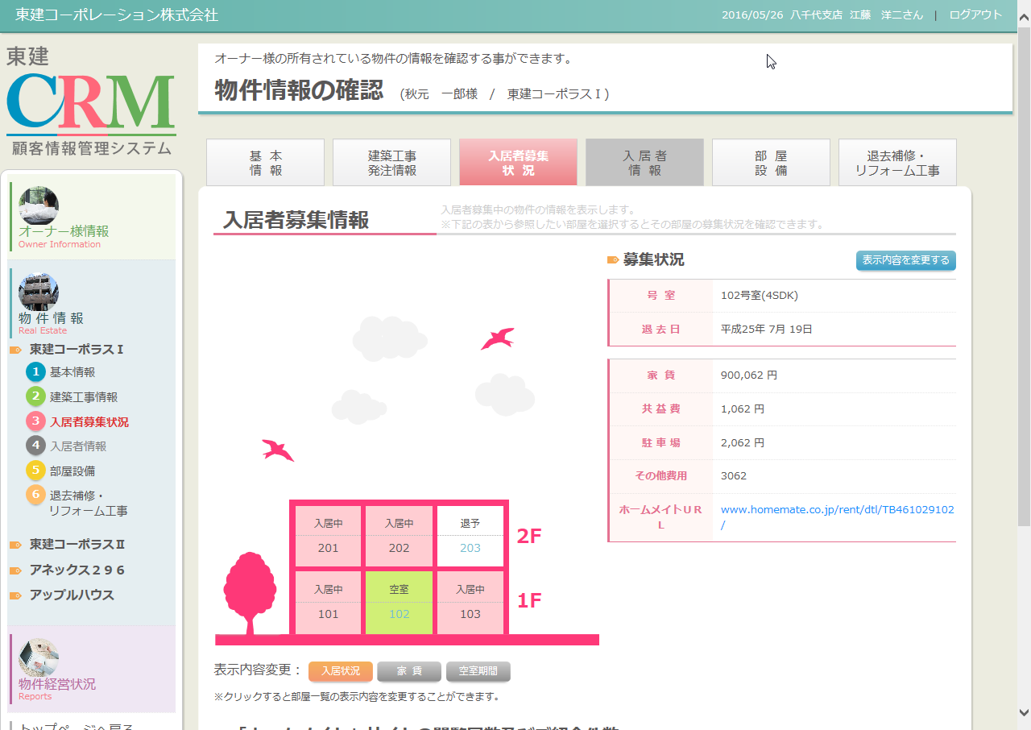
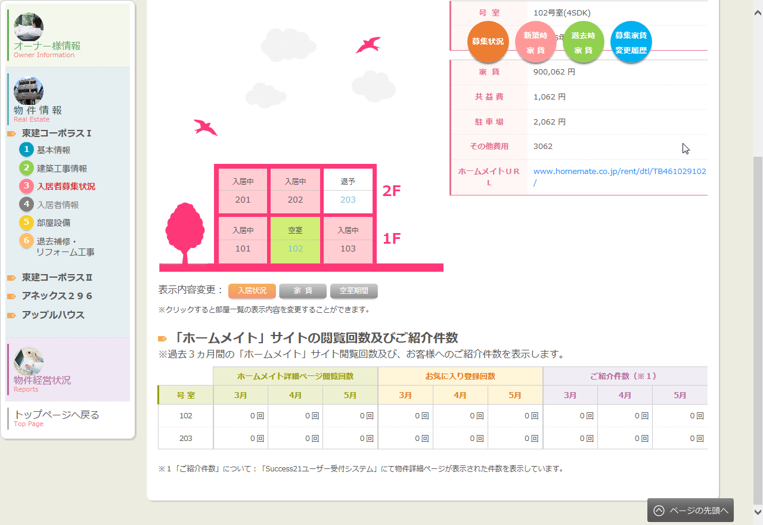
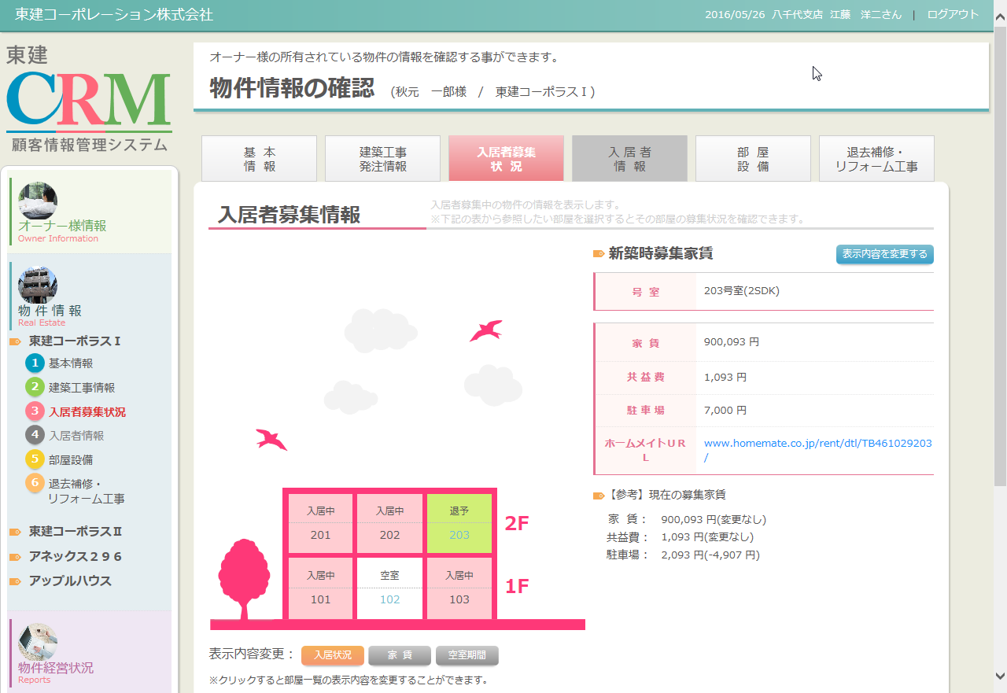
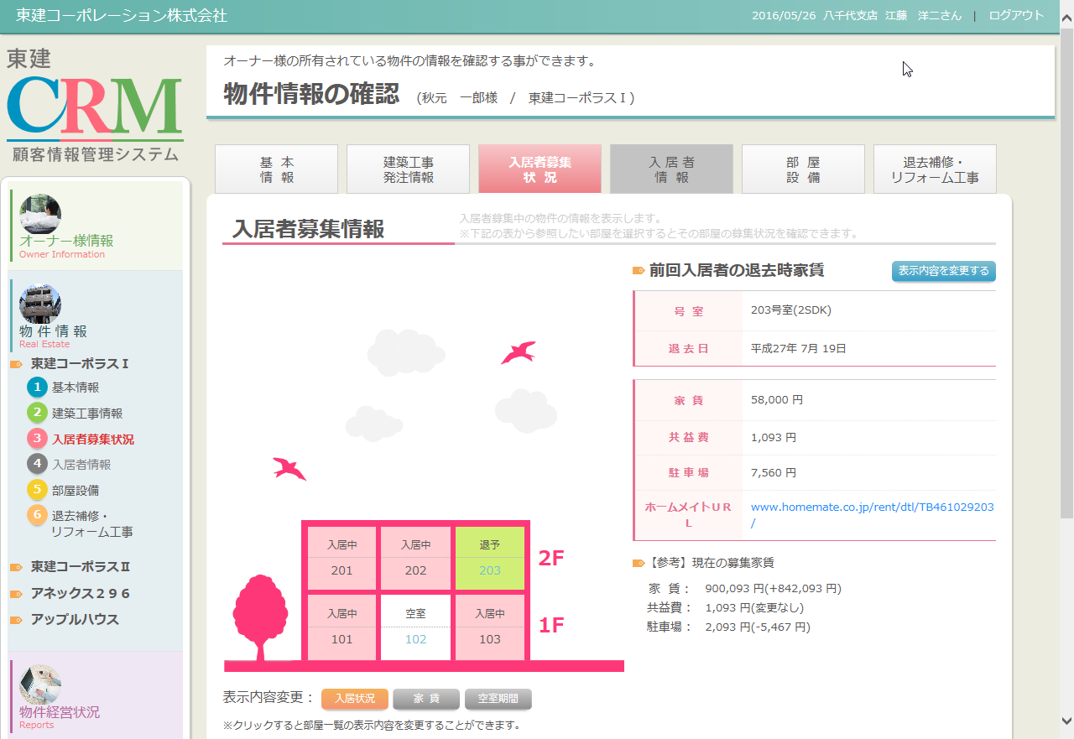
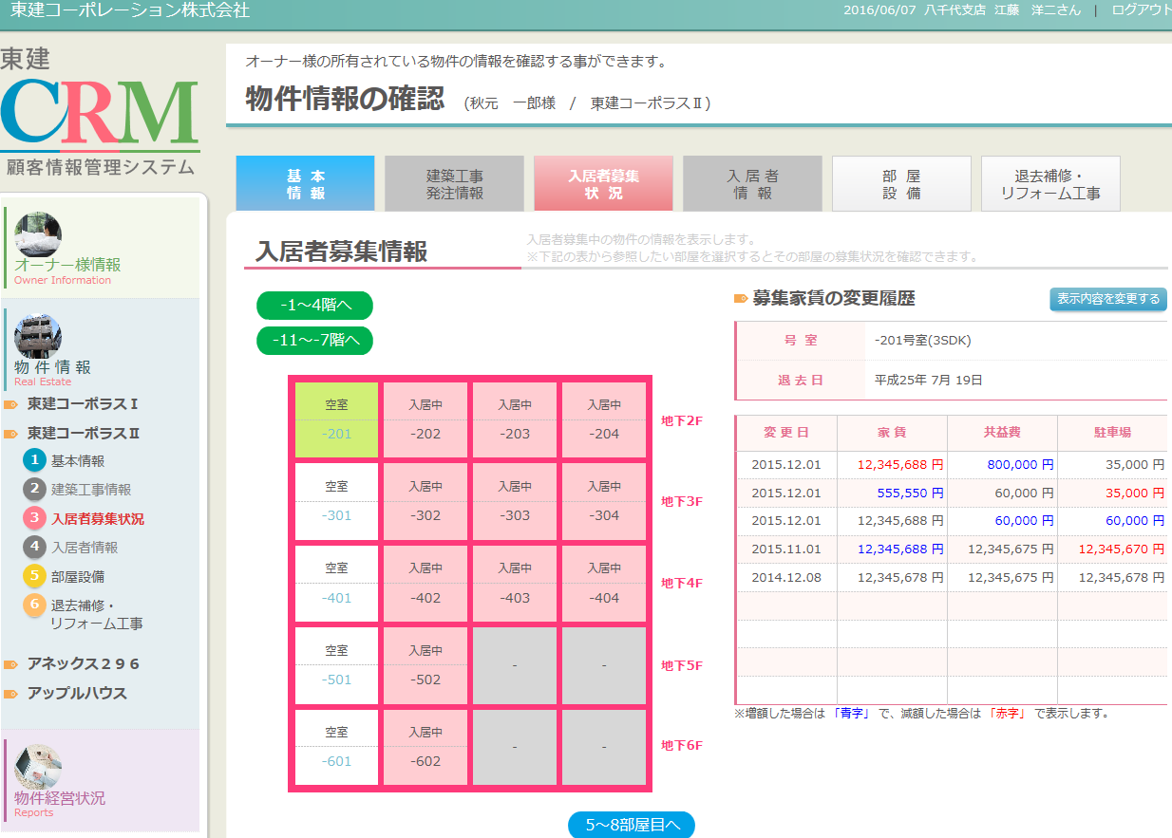
カテゴリ | 詳細設計書 | オーナー様管理台帳（ＣＲＭ） |  | 作成者 | 李煜周 | 作成日 | 2015-05-12 | 版番
サブシステム | 物件情報 | 入居者募集状況 |  | 更新者 | 郭龍 | 更新日 | 2015-11-16 | 1.1
ＩＤ | CRMG030300 | 名称 | 画面レイアウト

処理フロー
カテゴリ |  | 詳細設計書 |  | オーナー様管理台帳（ＣＲＭ） |  | 作成者 | 李煜周 | 作成日 | 2015-05-12 | 版番
サブシステム |  | 物件情報 |  | 入居者募集状況 |  | 更新者 | 郭龍 | 更新日 | 2015-11-16 | 1.1
ＩＤ |  | CRMG030300 |  | 名称 | 処理フロー

 | フロー名 |  | 1.画面初期化処理(A000)

開始
AS400

ログ情報
A001 引数取得
Success21部屋情報

アクセスチェッカー掲載集計データ

A002 画面初期情報取得

受付けシステム紹介物件数

入空室履歴
A003 画面表示処理

終了

メッセージ
画面
条件分岐
データ
処理
開始・終了

 | フロー名 |  | 2.空室号室クリック処理(B000)

開始
入空室履歴

AS400
B001 空室号室クリック処理

終了

メッセージ
画面
条件分岐
データ
処理
開始・終了

 | フロー名 |  | 3.入居状況ボタン押下処理(C000)

開始

C001 入居状況ボタンをクリック

終了

メッセージ
画面
条件分岐
データ
処理
開始・終了

 | フロー名 |  | 4.家賃ボタン押下処理(D000)

開始

D001 家賃ボタン押下

終了

メッセージ
画面
条件分岐
データ
処理
開始・終了

 | フロー名 |  | 5.空室期間ボタンクリック処理(E000)

開始

E001 空室期間ボタンクリックする

終了

メッセージ
画面
条件分岐
データ
処理
開始・終了

 | フロー名 |  | 6.上階へボタン押下処理(F000)

開始

F001 上階へボタンクリックする

終了

メッセージ
画面
条件分岐
データ
処理
開始・終了

 | フロー名 |  | 7.下階へボタン押下処理(G000)

開始

G001 下階へボタンクリックする

終了

メッセージ
画面
条件分岐
データ
処理
開始・終了

 | フロー名 |  | 8.左の部屋へボタン押下処理(H000)

開始

H001 左の部屋へボタンクリックする

終了

メッセージ
画面
条件分岐
データ
処理
開始・終了

 | フロー名 |  | 9.右の部屋へボタン押下処理(I000)

開始

I001 右の部屋へボタンクリックする

終了

メッセージ
画面
条件分岐
データ
処理
開始・終了

 | フロー名 |  | 10.ホームメイトＵＲＬリンク押下処理(J000)

開始

J001 ホームメイトＵＲＬリンククリックする

終了

メッセージ
画面
条件分岐
データ
処理
開始・終了

 | フロー名 |  | 11.タブ遷移(K000)

開始

K001タブ遷移

終了

メッセージ
画面
条件分岐
データ
処理
開始・終了

 | フロー名 |  | 12.「表示内容を変更する」ボタンを押下処理(L000)

開始

L001「表示内容を変更する」
ボタンクリック

終了

メッセージ
画面
条件分岐
データ
処理
開始・終了

 | フロー名 |  | 13.「募集状況」ボタンを押下処理(M000)

開始

M001「募集状況」
ボタンクリック

終了

メッセージ
画面
条件分岐
データ
処理
開始・終了

 | フロー名 |  | 14.「新築時家賃」ボタンを押下処理(N000)

開始

N001「新築時家賃」
ボタンクリック

終了

メッセージ
画面
条件分岐
データ
処理
開始・終了

 | フロー名 |  | 15.「退去時家賃」ボタンを押下処理(O000)

開始

O001「退去時家賃」
ボタンクリック

終了

メッセージ
画面
条件分岐
データ
処理
開始・終了

 | フロー名 |  | 16.「募集家賃変更履歴」ボタンを押下処理(P000)

開始

P001「募集家賃変更履歴」
ボタンクリック

終了

メッセージ
画面
条件分岐
データ
処理
開始・終了

